General
Microsoft Endpoint Manager
 |  |  |  |  |  |  | (MEM)

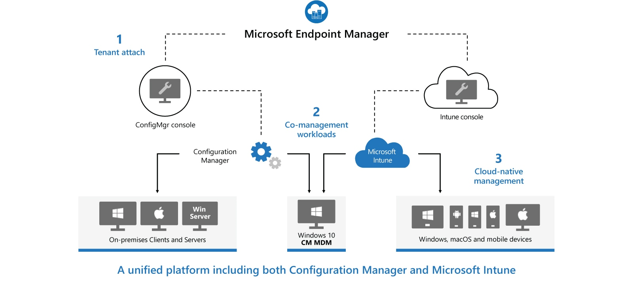

Windows services - Overview

Microsoft Endpoint Configuration Manager |  |  |  |  | (MECM) | (dříve System Center Configuration Manager - SCCM) |  |  |  | Microsoft Intune
- Configuration Manager je místní řešení pro správu stolních počítačů, serverů a přenosných počítačů, které jsou ve vaší síti nebo na internetu |  |  |  |  |  |  |  |  |  | - Intune je 100% cloudový poskytovatel správy mobilních zařízení (MDM) a správy mobilních aplikací (MAM) pro vaše aplikace a zařízení
- Můžete ji povolit v cloudu pro integraci s Intune, Azure Active Directory (AD), Microsoft Defender for Endpoint a dalšími cloudovými službami |  |  |  |  |  |  |  |  |  | - Umožňuje řídit funkce a nastavení na zařízeních s Androidem, Androidem Enterprise, iOS/iPadOS, macOS a Windows 10
- Použijte Configuration Manager k nasazení aplikací, aktualizací softwaru a operačních systémů. Můžete také monitorovat dodržování předpisů, |  |  |  |  |  |  |  |  |  | - Integruje se s dalšími službami, včetně Azure Active Directory (AD), obránců mobilních hrozeb, šablon ADMX, Win32 a vlastních obchodních aplikací a dalších
dotazovat a reagovat na klienty v reálném čase a mnoho dalšího
- MECM se doporučuje používat v prostředí s více než 1000 zařízení

Microsoft Deployment Toolkit |  |  |  |  | (MDT)

 |  |  |  |  |  |  |  |  |  | Autopilot
 |  |  |  |  |  |  |  |  |  | - Dostane vaše zařízení do Intune přímo z výroby (tento nástroj se používá k připojení zařízení s
 |  |  |  |  |  |  |  |  |  | předkonfigurovaným nastavením v cloudu a doméně a automaticky konfiguruje všechna nastavení)
Windows Assessment and Deployment Toolkit |  |  |  |  | (ADK)
- WADK je základní sadou nástrojů pro nasazení klientských a serverových operačních systémů Microsoft Windows
- Nástroje sady Windows ADK slouží pro přizpůsobení operačního systému Windows a jeho automatizované distribuci v cílovém prostředí

Windows Deployment Services |  |  |  |  | (WDS)
- Umožňuje síťovou instalaci operačních systémů Windows, což snižuje složitost a náklady ve srovnání s manuálními instalacemi
- Koncová zařízení musí být nakonfigurována ke spuštění pomocí PXE-boot
- Pro nasazení potřebujeme soubory boot.wim a install.wim, které můžeme získat z Windows 10 ISO
- Referenční počítač nainstalujeme přes install.wim, nainstalujeme potřebné aplikace -> sysprep (zobecní OS) -> Windows Image Capture a máme k dispozici refereční image, který nasazujeme na síť
- U koncového zařízení přes F12 provedeme spuštění přes síť a zavede se do souboru boot.wim, který náš provede procesem instalace

 |  |  |  |  |  |  |  |  |  |  | HAADJ vs AADJ
Windows Server Update Services |  |  |  |  | (WSUS)
- WSUS je služba zajišťující aktualizaci softwaru pro operační systémy Microsoft Windows
- WSUS je lokálně spravovaná alternativa ke službě Microsoft Update
- Používáním služby Windows Server Update Services mohou administrátoři plně spravovat distribuci aktualizací, uvolněných prostřednictvím Automatických aktualizací, do počítačů ve firemní síti

Windows aktualizace

Windows as a Service (WaaS)
- Windows 10/11 lze dodávat jako součást Microsoft 365 a řídí se modelem předplatitelských služeb
- Kontinuální posun životního cyklu

Servisní model Windows 10 (service models) |  |  |  |  |  |  |  | Kanály aktualizace (servicing channels)
Feature Update |  |  |  |  |  |  |  | - Servisní kanály představují způsob, jak zjistit, jak často budou koncoví uživatelé dostávat aktualizace funkcí a kvality do jejich zařízení s Windows 10
- Nová vydání systému Windows 10, která obsahují nové funkce
- Vychází dvakrát až třikrát ročně |  |  |  |  |  |  |  | Windows Insider Program for Business
 |  |  |  |  |  |  |  | - Získejte aktualizace funkcí měsíce předtím, než budou zveřejněny
Quality Update |  |  |  |  |  |  |  | - Musí být zapnuto v nastavení Windows 10, měsíční vydání, vyžaduje registraci
- Kumulativní měsíční aktualizace, ke kterým dochází v „patch Tuesday“ (2. úterý každého měsíce) |  |  |  |  |  |  |  | - Většinou k použití na testovacích laboratorních/pilotních počítačích
- Povinné měsíční vydání, které obsahuje opravy údržby i opravy nesouvisející se zabezpečením
 |  |  |  |  |  |  |  | Semi-Annual Channel (SAC), General Availability
Nasazení aktualizací (servicing tools) |  |  |  |  |  |  |  | - Získejte aktualizace funkcí, jakmile budou zveřejněny nebo o několik měsíců později
- Windows Update |  |  |  |  |  |  |  | - Většinou jej používá většina vašich produkčních počítačů, 18 měsíční životní cyklus
- Windows Update for Business (WUfB)
- Windows Server Update Services (WSUS) |  |  |  |  |  |  |  | Long-Term Servicing Channel (LTSC)
- Microsoft Intune |  |  |  |  |  |  |  | - Většinou se používá pro kritické pracovní stanice, kterým mohou aktualizace funkcí způsobovat problémy
- Endpoint Configuration Manager (dříve SCCM) |  |  |  |  |  |  |  | - Chcete-li mít tuto možnost, musíte nainstalovat verzi Windows 10 Enterprise LTSC

 |  |  |  |  |  |  |  | Aktualizační okruhy (deployment rings)
 |  |  |  |  |  |  |  | - Deployment rings v klientovi Windows jsou podobné skupinám implementace, které většina organizací vytvořila pro předchozí velké upgrady revizí
 |  |  |  |  |  |  |  | - Jsou jednoduše metodou k oddělení zařízení do časové osy nasazení

 |  |  |  |  |  |  |  | Preview = Windows Insider kanál
 |  |  |  |  |  |  |  | Targeted (Limited) = Semi-Annual kanál (GA)
 |  |  |  |  |  |  |  | Broad = Semi-Annual kanál (GA), ale rozdělit po časových vlnách
 |  |  |  |  |  |  |  | Critical = Long Term Servicing Channel

Windows Editions |  |  |  |  |  |  |  |  |  | Windows Modes

Edition |  | Features |  |  |  |  |  |  |  | Mode |  | Features
Windows 10 Home |  | Navrženo primárně pro domácí uživatele s funkcemi, jako jsou: |  |  |  |  |  |  |  | Windows 10 Home in S mode |  | - Omezená, uzamčená verze Windows 10
 |  |  | - Microsoft Edge, webový prohlížeč |  |  |  |  |  |  |  |  | - Můžete instalovat aplikace pouze z obchodu Microsoft
 |  |  | - Continuum Tablet mode pro dotykové zařízení |  |  |  |  |  |  |  |  | Store a procházet internet pomocí prohlížeče Microsoft
 |  |  | - Cortana, digitální asistent |  |  |  |  |  |  |  |  | Edge
 |  |  | - Windows Hello, biometrické přihlášení |  |  |  |  |  |  | Windows 10 Pro in S mode |  | Umožňuje následující použití:
 |  |  | - Virtual Desktops, možnost rozdělit pracovní plochy |  |  |  |  |  |  |  |  |  | - pouze Microsoft Edge prohlížeč
 |  |  | - Projecting To This PC, zrcadlení obrazovky jiného zařízení |  |  |  |  |  |  |  |  |  | - vyhledávač Bing
 |  |  | - Activity History |  |  |  |  |  |  |  |  |  | - pouze aplikace z Microsoft Store
 |  |  | - Windows Ink, digitální pero, možnost kreslení, podepisování |  |  |  |  |  |  | Windows 10 Enterprise in S mode |  |  | - nemožnost připojit k doméně AD DS
 |  |  | - Built-in Windows app, Photos, Maps, Mail, Music, Video etc. |  |  |  |  |  |  |  |  |  | - v modu Pro a Enterprise možnost připojit
 |  |  | - Podpora maximálně 128 GB RAM |  |  |  |  |  |  |  |  |  | k doméně Azure AD
 |  | - Není možnost kontrolovat feature a quality updates -> automaticky instalovány |  |  |  |  |  |  |  |  |  | - Je zde možnost přepnout z S modu, ale nelze zpět

Windows 10 Pro |  | Obsahuje funkce z Windows 10 Home a dále:
 |  |  | - Domain Join
 |  |  | - Group Policy Management
 |  |  | - Možnost připojit se k Azure Active Directory
 |  |  | - BitLocker
 |  |  | - Enterprise Mode Internet Explorer
 |  |  | - Client Hyper-V |  |  |  |  |  |  | Windows Versions
 |  |  | - Remote Server Administration Tools (RSAT) for Windows 10
 |  |  | - Assigned Access, zařízení dedikované pro použití jedné aplikace (např. kiosek)
 |  |  | - Remote Desktop, vzdálené připojení k zařízení (RDP) |  |  |  |  |  |  | Versions
 |  |  | - Windows Update for Business (WUfB), možnost kontrlovat aktualizace na zařízení |  |  |  |  |  |  | 32-bit (x86)
 |  |  | - Enterprise Data Protection (dříve WIP), ochrana před kopírování firemních dat do osobního zařízení
 |  |  | - Microsoft Store For Business, centrální prostor pro distribuci firemních aplikací |  |  |  |  |  |  | 64-bit (x86_64)
 |  |  | - Podpora 2 CPUs a maximum 2 TB RAM
 |  |  |  |  |  |  |  |  |  | Windows 10 On ARM (x86, ARM32, ARM64 UWP apps)
Windows 10 Pro for Workstations |  | Obsahuje funkce z Windows 10 Pro a dále:
 |  |  | - SMB Direct prostřednictví RDMA (Remote Direct Memory Access)
 |  |  | - ReFS (Resilient File System)
 |  |  | - Licencováno pro instalaci na zařízení používající serverové procesory
 |  |  | - Podpora až 4 CPUs a maximum 6 TB RAM
 |  |  | - Persistent Memory using NVDIMM-N memory modules
 |  |  | - Plán napájení s Ultra Performance výkonem pro stolní zařízení

Windows 10 Enterprise |  | Postaveno na základě Windows 10 Pro
 |  | Dostupné pouze pro zákazníky multilicence, obsahuje další funkce:
 |  |  | - Always On VPN (nahradilo Direct Access)
 |  |  | - Windows To Go Creator (prior to the May 2020 update)
 |  |  | - AppLocker, umožňuje omezit, které programy mohou uživatelé spouštět
 |  |  | - Podpora BranchCache, technologie určená k ukládání centrálních dat do
 |  |  |  | mezipaměti do vzdálených oblastí nebo poboček za účelem snížení šířky pásma sítě
 |  |  | - Modifikace Start Screen pomocí Group Policy
 |  |  | - Managed User Experience, možnost modifikovat funkce Windows OS
 |  |  | - Windows Defender Credential Guard, používá zabezpečení založené na virtualizaci k izolaci
 |  |  |  | tajemství tak, aby k nim měl přístup pouze privilegovaný systémový software
 |  |  | - Windows Defender Application Control, umožňuje organizacím řídit, které ovladače a
 |  |  |  | aplikace mohou běžet na jejich klientech Windows
 |  |  | - Windows Defender Application Guard, bezpečnostní nástroj zabudovaný do Microsoft Edge, který
 |  |  |  | izoluje relace prohlížeče od plochy ve virtuálním počítači, aby zabránil jakékoli škodlivé aktivitě
 |  |  | - Microsoft Application Virtualization (App-V), řešení pro virtualizaci aplikací a streamování aplikací (Win32) přímo k uživateli
 |  |  | - Microsoft User Experience Virtualization (UE-V), zachyťte a centralizujte nastavení aplikací svých uživatelů a
 |  |  |  | nastavení operačního systému Windows, které pak můžete aplikovat na ostatní zařízení
 |  | - Enterprise zákazníci mají dále přístup k Long-Term Servicing Channel (LTSC) verzi Windows 10 Enterprise

Windows 10 Enterprise LTSC |  | - LTSC verze dostává security updates, ale nedostává feature updates
 |  | - LTSC verze neobsahuje built-in aplikace, které podléhají změnám:
 |  |  | - Microsoft Edge browser
 |  |  | - Microsoft Store client
 |  |  | - Cortana
 |  |  | - Další built-in universal Windows apps

Windows 10 Education |  | Obsahuje funkce z Windows 10 Pro a Windows 10 Enterprise, ale nenabízí podporu pro LTSC
 |  | Verze Windows 10 Education je dostupná pouze prostřednictví akademické multilicence

Windows 10 IoT Core |  | - Lze jej použít k ovládání malých průmyslových zařízení, jako jsou řídicí zařízení a specializované průmyslové výpočetní systémy

Windows 10 IoT Enterprise |  | - GUI

Windows 10 IoT Enterprise LTSC |  | - Zaručená podpora 10 let po vydání

Windows Features

General Features |  |  |  |  |  |  |  | Security Features

Client Hyper-V |  |  |  |  |  |  |  | BitLocker Driver Encryption
- Umožňuje vytvářet, spravovat a spouštět virtuální stroje, které můžete nainstalovat s různými hostovanými operačními systémy |  |  |  |  |  |  |  | - Trusted Platform Module (TPM) verze 1.2 nebo vyšší spolupracuje s BitLockerem pro ukládání šifrovacích klíčů
Požadavky pro Hyper-V klienta: |  |  |  |  |  |  |  | - To pomáhá chránit před krádeží dat a offline manipulací poskytující šifrování celého disku
 | - 64-bit verze Windows 10 Pro nebo Windows 10 Enterprise/Education |  |  |  |  |  |  | Požadavky na BitLocker jsou:
 | - Zařízení podporuje SLAT |  |  |  |  |  |  |  | - Zařízení s Windows 10 Pro nebo Windows 10 Enterprise
 | - Minimum 4 GB RAM, doporučuje se více pro VMs |  |  |  |  |  |  |  | - Volitelně byste měli použít TPM. Použití modulu TPM s nástrojem BitLocker umožňuje systému Windows ověřit integritu spouštěcí součásti
 |  |  |  |  |  |  |  |  | - K použití nástroje BitLocker nepotřebujete v počítači TPM, ale použití TPM zvyšuje zabezpečení šifrovacích klíčů
Cortana
- Digitální asistent
- Umožňuje psát emaily, nastavovat upozornění a vyhledávat přes web |  |  |  |  |  |  |  | Windows Device Health Attestation
- Vyžadován mikrofon |  |  |  |  |  |  |  | - Atestace stavu zařízení používá naměřená data spouštění k usnadnění ověření, zda vaše zařízení
 |  |  |  |  |  |  |  | BYOD splňují zabezpečení a shodu s požadavky vaší organizace
Continuum |  |  |  |  |  |  |  | - Abyste mohli implementovat atestaci stavu zařízení, vaše zařízení s Windows 10 musí mít TPM verze 2.0 nebo vyšší
- Zjistí hardware na vašem zařízení a změní operační systém pro tento hardware
- Např. absence dotykového displeje -> traditional mode, Sufrace Pro zařízení po vypojení klávesnice -> tablet mode
 |  |  |  |  |  |  |  | Secure Boot
Miracast |  |  |  |  |  |  |  | - Secure Boot chrání platformu, dokud se nenačte kernel Windowsu
- Připojte své zařízení Windows bezdrátově k externímu monitoru nebo projektoru |  |  |  |  |  |  |  | - Když je povoleno Secure Boot, můžete spustit operační systém pouze pomocí zavaděče operačního systému, který je podepsán
- K použití této funkce budete potřebovat externí monitor nebo projektor kompatibilní s Miracast |  |  |  |  |  |  |  | pomocí digitálního certifikátu uloženého v databázi podpisů UEFI Secure Boot
 |  |  |  |  |  |  |  | - Pomáhá zabránit načítání škodlivého kódu během procesu spuštění systému Windows 10
InstantGo |  |  |  |  |  |  |  | Požadavky na bezpečné spouštění zahrnují:
- InstantGo Umožňuje připojení k síti v pohotovostním režimu |  |  |  |  |  |  |  | - Firmware počítače, který podporuje Unified Extensible Firmware Interface (UEFI) v2.3.1 Errata B a pro který je certifikační
- Tímto způsobem může zařízení přijímat aktualizace, e-maily a hovory Skype, i když je obrazovka vypnutá |  |  |  |  |  |  |  | autorita Microsoft Windows v databázi podpisů UEFI

Touch
- Windows 10 je dotykový operační systém |  |  |  |  |  |  |  | Multifactor Authentication (MFA)
- Chcete-li používat dotykové funkce, váš tablet nebo monitor musí podporovat dotykové funkce |  |  |  |  |  |  |  | - Jedná se o proces, který zajišťuje ověření uživatele na základě alespoň dvou faktorů:
 |  |  |  |  |  |  |  |  | - něco, co uživatel zná; jako je heslo
OneDrive |  |  |  |  |  |  |  |  | - něco, co uživatel má; jako je biometrický prvek (otisk prstu nebo rysy obličeje),
- Uživatelé OneDrive mají nárok na 5 GB bezplatného online úložiště |  |  |  |  |  |  |  |  |  | nebo zařízení, jako je mobilní telefon
- Funkce OneDrive je integrována do operačního systému Windows 10 |  |  |  |  |  |  |  | Požadavky na dvoufaktorovou autentizaci jsou:
- Abyste mohli používat OneDrive, musíte mít účet Microsoft |  |  |  |  |  |  |  | - Biometrická zařízení, která podporují Windows Biometric Framework, jako je čtečka otisků prstů, chytrý telefon nebo osvětlená infračervená kamera využívající Windows Hello
 |  |  |  |  |  |  |  | - Biometrický atribut, jako je rozpoznání obličeje, detekce duhovky nebo otisk prstu
Sync your settings
- Pokud používáte více než jedno zařízení s Windows 10, je vhodné, aby se vaše uživatelská nastavení přesunula s vámi na nové zařízení |  |  |  |  |  |  |  |  | Windows Hello for Business
Můžete použít funkci Sync Your Settings systému Windows 10, abyste zajistili, že nastavení jako: |  |  |  |  |  |  |  |  | - Windows Hello for Business poskytuje podnikům nástroje a zásady pro implementaci a správu
 | - Témata |  |  |  |  |  |  |  | vícefaktorového ověřování v rámci infrastruktury jejich organizace
 | - Nastavení aplikace Internet Explorer a Edge (včetně oblíbených položek)
 | - Hesla
 | - Jazyk |  |  |  |  |  |  | Virtual Secure Mode
jsou synchronizovány mezi vašimi zařízeními |  |  |  |  |  |  |  | - Tato funkce přesouvá některé citlivé prvky operačního systému do trustletů, které běží v kontejneru Hyper-V, ke
- Chcete-li používat tuto funkci, musíte mít účet Microsoft. |  |  |  |  |  |  |  | kterému operační systém Windows 10 nemá přístup
 |  |  |  |  |  |  |  | - To pomáhá zvýšit bezpečnost operačního systému
 |  |  |  |  |  |  |  | - V současné době je tato funkce dostupná pouze ve verzi Windows 10 Enterprise

 |  |  |  |  |  |  |  | Virtual Smart Card
 |  |  |  |  |  |  |  | - Tato funkce nabízí srovnatelné bezpečnostní výhody ve dvoufaktorové autentizaci jako u fyzických čipových karet
 |  |  |  |  |  |  |  | - Virtuální čipové karty vyžadují kompatibilní TPM (verze 1.2 nebo novější)

Deploy Windows
Metody fresh instalace Windows |  |  |  |  |  |  |  |  |  |  |  | Strategie instalace Windows

Metoda |  |  | Popis |  |  |  |  |  |  |  |  | Strategie |  |  | Popis
Instalace z DVD |  |  | - Windows 10 již nejsou publikovány přes DVD |  |  |  |  |  |  |  |  | High-touch retail media deployment (HTI) |  |  | - Vhodné pro malé organizace s malým
 |  |  | Windows můžete získat: |  |  |  |  |  |  |  |  |  |  |  | počtem zařízení k instalaci s Windows 10
 |  |  |  | - Stažením z webu Microsoft |  |  |  |  |  |  |  |  |  |  | - Nevyžaduje žádné speciální IT dovednosti nebo další
 |  |  |  | - Microsoft Volume Licensing Service Center (VLSC) |  |  |  |  |  |  |  |  |  |  | služby nebo komponenty
 |  |  |  | - Visual Studio Subscriptions |  |  |  |  |  |  |  |  |  |  | - Je potřeba jedna nebo více kopií instalačního
 |  |  | a pak nahrat na DVD médium |  |  |  |  |  |  |  |  |  |  |  | média Windows 10, které lze poskytnout na disku DVD
 |  |  |  |  |  |  |  |  |  |  |  |  |  |  | nebo na úložném zařízení USB nebo dokonce ze sdílené
Instalace z USB |  |  | - Instalace zařízení po jednom, ale rychlejší než DVD |  |  |  |  |  |  |  |  |  |  |  | složky na síťovém souborovém serveru
 |  |  | - Modifikovat BIOS nastavení pro booting z USB
 |  |  |  |  |  |  |  |  |  |  |  | Low-touch deployment (LTI) |  |  | - Vhodné pro větší organizace, které mají v úmyslu
Instalace pomocí Windows Deployment Services (WDS) |  |  | - Vyžaduje server roli WDS |  |  |  |  |  |  |  |  |  |  |  | nainstalovat několik stovek zařízení s použitím
 |  |  | - Vyžaduje DHCP v síti |  |  |  |  |  |  |  |  |  |  |  | omezeného zásahu instalačního technika
 |  |  | - Instalované zařízení musí podporovat PXE boot |  |  |  |  |  | MDT a Configuration Manager jsou |  |  |  |  |  | - Vzhledem k tomu, že strategie spoléhá na použití
 |  |  | - Umožňuje instalaci více zařízení najednou pomocí multicastu |  |  |  |  |  | Enterprise řešení a umožňujou nám |  |  |  |  |  | nasazení bitové kopie a doplňkových služeb, jako jsou
 |  |  |  |  |  |  |  |  | nasadit stovky, či tisíce zařízení najednou |  |  |  |  |  | Windows Deployment Services (WDS) a volitelně
Instalace pomocí Windows Preinstallation Environment (Windows PE) |  |  | Nabootovat zařízení pomocí Windows PE a pak zvolte: |  |  |  |  |  |  |  |  |  |  |  | Microsoft Deployment Toolkit (MDT), jsou vyžadovány
 |  |  |  | - Deployment Image Servicing and Management (DISM) |  |  |  |  |  |  |  |  |  |  | také některé specializované IT dovednosti
 |  |  |  | pro aplikaci Windows image
 |  |  |  | - Microsoft Deployment Toolkit (MDT) pro |  |  |  |  |  |  |  | Zero-touch deployment (ZTI) |  |  | - Pro velmi velké organizace s tisíci zařízeními
 |  |  |  | řešení nasazení |  |  |  |  |  |  |  |  |  |  | - K usnadnění této strategie vyžaduje
 |  |  |  | - System Center Configuration Manager (SCCM), nyní |  |  |  |  |  |  |  |  |  |  | značné investice do IT dovedností
 |  |  |  | Configuration Manager jako řešení nasazení |  |  |  |  |  |  |  |  |  |  | - Vyžaduje také použití MDT a Configuration Manager k
 |  |  |  |  |  |  |  |  |  |  |  |  |  |  | nasazení Windows 10 bez zásahu instalačního programu
Instalace přes síť |  |  | - Spusťte počítač pomocí Windows PE a připojte se ke kopii
 |  |  | instalačních souborů uložených ve sdílené síťové složce
 |  |  | - Tuto metodu byste použili, když nemůžete použít zařízení USB, WDS,
 |  |  | MDT nebo Configuration Manager

Create and manage Windows images
- Windows 10 používá model instalace a nasazení založený na bitové kopii (image-based)
- Přičemž instalační soubory operačního systému Windows jsou zabaleny v souboru bitové kopie, který se během procesu instalace používá jako zdroj instalace
- Výchozí instalační obraz Install.wim je k dispozici na instalačním médiu ve složce \Sources
Vytvořit a upravit image Windows 10 lze nástroji, které jsou součástí Windows ADK:

 | DISM
 | - Nástroj příkazového řádku Deployment Image Servicing and Management (DISM) umožňuje zachytit, nasadit a spravovat bitové kopie systému Windows
 | - Tento nástroj můžete použít k instalaci, odinstalaci, konfiguraci a aktualizaci funkcí Windows, balíčků, ovladačů a mezinárodních nastavení v souboru WIM nebo VHD, které mohou být online nebo offline

 | Windows Configuration Designer
 | - Umožňuje zřídit funkce a nastavení běhového prostředí (runtime) Windows 10 pomocí zřizovacích balíčků (s příponou .ppkg) pro rychlou konfiguraci zařízení s Windows 10 bez nutnosti instalovat nový obraz
 | Takto upravené obrazy Windows poté můžeme nasadit těmito způsoby:

 |  | DVD instalace
 |  | - Můžete vytvořit instalační DVD médium nebo můžete použít vlastní bitovou kopii, kterou jste vytvořili
 |  | - Zařízení, do kterého instalujete, vyžaduje optickou jednotku

 |  | USB instalace
 |  | - Můžete použít výchozí nebo vlastní obrázky systému Windows
 |  | - Tato metoda je rychlejší než použití DVD, a přestože nevyžaduje optickou mechaniku
 |  | - Možná budete muset překonfigurovat nastavení BIOSu nebo firmwaru UEFI počítače, aby podporovalo spouštění z USB

 |  | Windows Deployment Services (WDS)
 |  | - Vyžaduje server roli WDS
 |  | - Vyžaduje DHCP v síti
 |  | - Instalované zařízení musí podporovat PXE boot
 |  | - Kombinace bezobslužného Answer File + Custom Image nám umožňuje instalaci více zařízení najednou pomocí multicastu

 |  | Instalace založená na bitové kopii |  |  | (Image-based installation)
 |  | - Spuštěním počítače v prostředí Windows PE můžete použít DISM k místní aplikaci obrazu na cílový počítač
 |  | - Alternativně můžete použít MDT a Configuration Manager k nasazení image a desktopových aplikací do cílových zařízení

 |  |  | Instalace přes sdílené síťové složky
 |  |  | - Pomocí prostředí Windows PE můžete spustit počítač a namapovat síťovou jednotku na instalační soubory a obrazy ve sdílené složce síťového souboru
 |  |  | - Tato metoda je poměrně neefektivní a byla nahrazena jinými dříve popsanými metodami

 |  | Windows System Image Manager (Windows SIM)
 |  | - Umožňuje vytvářet Answer soubory na instalaci pro použití v automatizovaných nasazeních
 |  | - Tyto Answer soubory obsahují možnosti konfigurace používané k instalaci systému Windows 10
 |  | - Tyto soubory odpovědí pak můžete přidružit k místní kopii instalačního média, třeba na USB, abyste zajistili Windows 10 pomocí poloautomatické interaktivní instalace
 |  |  | TIP - při pojmenování Answer souboru se doporučuje použít název: autounattend.xml - Windows ví, že má hledat takto pojmenovaný soubor

 |  | Windows Preinstallation Environment (WinPE)
 |  | - WinPE se používá ke spuštění počítače, na který jsou nasazovány Windows 10
 |  | - Umožňuje přístup k souborovým systémům Windows a je v podstatě malým operačním systémem Windows
 |  | - Můžete použít obecné prostředí Windows PE, které je k dispozici na disku DVD produktu, nebo si můžete vytvořit svoje vlastní pomocí nástrojů, které najdete v sadě Windows ADK, abyste uspokojili své specifické potřeby nasazení
 |  | - Poté můžete spustit Windows PE z disku DVD nebo USB flash disku nebo přes síť pomocí PXE

Metody upgrade Windows
- Upgrade se často používá obecně k vysvětlení licenčního procesu upgradu ze starší verze systému Windows na novější verzi
- Můžete také upgradovat edici Windows, která nahrazuje stávající operační systém, jako je Windows 8.1 na Windows 10
- Na půlroční bázi Windows 10 automaticky provede in-place upgrade Windows 10 na nejnovější verzi Windows 10

In-place upgrade |  |  |  |  |  |  |  |  |  |  | Enterprise upgrade
- In-place upgrade se myslí manuální upgrade Windows 10
- Všechna uživatelská data zůstanou nedotčena |  |  |  |  |  |  |  |  |  |  | Windows Deployment Services (WDS)

Podporované cesty upgradu na Windows 10
- Jedná se o jednoduchý proces a je ideální pro menší skupinu počítačů |  |  |  |  |  |  |  |  |  |  | Microsoft Deployment Toolkit (MDT)
- Poskytuje návrat (roolback) k dřívější verzi systému Windows |  |  |  |  |  |  |  |  |  |  | - MDT poskytuje pokyny pro osvědčené postupy, které můžete použít k plánování,
 |  |  |  |  |  |  |  |  |  |  | sestavování a nasazení operačních systémů Windows
 |  |  |  |  |  |  |  |  |  |  | - MDT staví na hlavních nástrojích pro nasazení v sadě Windows ADK a lze jej plně integrovat s
 |  |  |  |  |  |  |  |  |  |  | Configuration Manager pro přizpůsobení, zachycení a nasazení obrázků, aplikací a ovladačů zařízení do zařízení
Starší verze Windows |  |  | Windows 10 Home |  | Windows 10 Pro |  | Windows 10 Enterprise |  |  |  | - Jádrem MDT jsou Task Sequences, které umožňují automatizovat každou fázi snímání obrazu a následného nasazení
Windows 8/8.1 |  |  | X |  |  |  |  |  |  |  | - MDT umožňuje nasazení obrazů za použití LTI or ZTI (Config manager)

Windows 8/8.1 Pro |  |  |  |  | X |  |  |  |  |  | Upgrade using installation media
 |  |  |  |  |  |  |  |  |  |  | - Podnik normálně získá média Windows 10 prostřednictvím multilicenčního kanálu a
Windows 8/8.1 Enterprise |  |  |  |  |  |  | X |  |  |  | může si je stáhnout ze střediska Volume Licensing Service Center (VLSC)
 |  |  |  |  |  |  |  |  |  |  | - Média VLSC mohou používat buď Multiple Activation Key (MAK) nebo službu
Windows 7 Starter |  |  | X |  |  |  |  |  |  |  | Key Management Service (KMS), která se používá během procesu instalace a je vázána na
 |  |  |  |  |  |  |  |  |  |  | podnikovou licenční smlouvu se společností Microsoft
Windows 7 Home Basic |  |  | X
 |  |  |  |  |  |  |  |  |  |  | Key Management Service (KMS) umožňuje organizacím aktivovat systémy v rámci jejich
Windows 7 Home Premium |  |  | X |  |  |  |  |  |  |  | vlastní sítě. Spravované přes server službu Volume Activation Services. Zařízení se musí
 |  |  |  |  |  |  |  |  |  |  | přihlásít do sítě (min. 1x za 180 dní) pro aktivaci, v opačném případě se neaktivované licence vrací do sběrného místa na serveru
Windows 7 Professional |  |  |  |  | X |  |  |  |  |  | Multiple Activation Key (MAK) aktivuje systémy jednorázově pomocí aktivačních služeb hostovaných společností Microsoft
 |  |  |  |  |  |  |  |  |  |  | Jakmile dojde ke smazání disku na zařízení, přijdete také o licenci Windows
Windows 7 Ultimate |  |  |  |  | X
 |  |  |  |  |  |  |  |  |  |  | - Alternativně lze použít zakoupená maloobchodní média, která jsou dodávána na
Windows 7 Enterprise |  |  |  |  |  |  | X |  |  |  | USB flash disku nebo přímým stažením z online obchodu Microsoft Store
 |  |  |  |  |  |  |  |  |  |  | - Další možností je použití nástroje Media Creation Tool (MCT), který vygeneruje
 |  |  |  |  |  |  |  |  |  |  | zaváděcí USB flash disk připravený k použití. Můžete si s ním také stáhnout soubor ISO

Troubleshooting upgrades
Můžete mít scénář, že aktuální systémová jednotka nemá dostatek místa na disku, k dokončení upgradu můžete zkusit jedno z následujících řešení:
 | - Spustit Disk CleanUp, smazat nepoužívané soubory a vyprázdnit koš
 | - Odinstalovat aplikace, soubory a jazykové balíčky, které nepotřebujeme
 | - Pokud možno, rozšířit diskové pole pomocí Disk Managementu
 | - Přesunout osobní soubory ze systému na jiný disk

- Pokud systém během upgradu selže kvůli problému s kompatibilitou, můžete zjistit příčinu prohlédnutím souborů setupact.log a setuperr.log, které se nacházejí na C:\$Windows.~BT\Sources\panther\
- K otevření souboru protokolu si budete muset udělit oprávnění ke čtení

Některé z nejčastějších chybových kódů souvisejících s upgradem:

Error code |  |  |  | Popis
CsetupHost::Execute result = 0xC1900200 |  |  |  | PC not meeting the system requirements for Windows 10
CsetupHost::Execute result = 0xC190020E |  |  |  | Insufficient free hard drive space
CsetupHost::Execute result = 0xC1900204 |  |  |  | Migration choice (auto upgrade) not available - wrong Windows 10 SKU or architecture
CsetupHost::Execute result = 0xC1900208 |  |  |  | Compatibility issues found (hard block)
CsetupHost::Execute result = 0xC1900210 |  |  |  | No issues found

Deploying Windows using Windows ADK tools |  |  |  |  |  |  |  |  |  |  | Deploying Windows using Windows Deployment Toolkit (MDT)
Create bootable Windows PE media |  |  |  |  |  | Boot image |  |  |  |  | - Ukázka jak provést LTI instalaci pomocí MDT
Windows Server |  |  |  |  |  | E:\WinPE\media\sources\boot.wim
Otevřít Deployment and Imaging Tools Enviroment |  |  |  |  |  |  |  |  |  |  | Create a deployment share and reference image
copype amd64 E:\WinPE |  |  |  |  |  |  |  |  |  |  | Mount the Windows 10 eval iso
MakeWinPEMedia /iso "E:\WinPE" "E:\WinPE\PE64.iso" |  |  |  |  | // vytvoříme WinPE prostředí do iso souboru |  |  |  |  |  | Otevřít Deployment Workbench
Windows 10 client |  |  |  |  |  |  |  |  |  |  | Nastavit New Deployment Share přes wizard:
sysprep /generalize /oobe /shutdown |  |  |  |  |  |  |  |  |  |  |  | - Deployment share path: E:\MDTBuildLab
 |  |  |  |  |  |  |  |  |  |  |  | - Share name: MDTBuildLab$
- Můžeme použít Answer file pro specifikaci různých možností nastavení |  |  |  |  |  |  |  |  |  |  |  | - Deployment share description: MDT build lab
- Stačí Answer file vložit do sysprep složky a přidat parametr |  |  |  |  |  |  |  |  |  |  |  | - Zvolit možnosti deployment wizard, lze upravit později
sysprep /generalize /oobe /shutdown /unattend:unattend.xml |  |  |  |  |  |  |  |  |  |  |  | - Potvrdit shrnutí
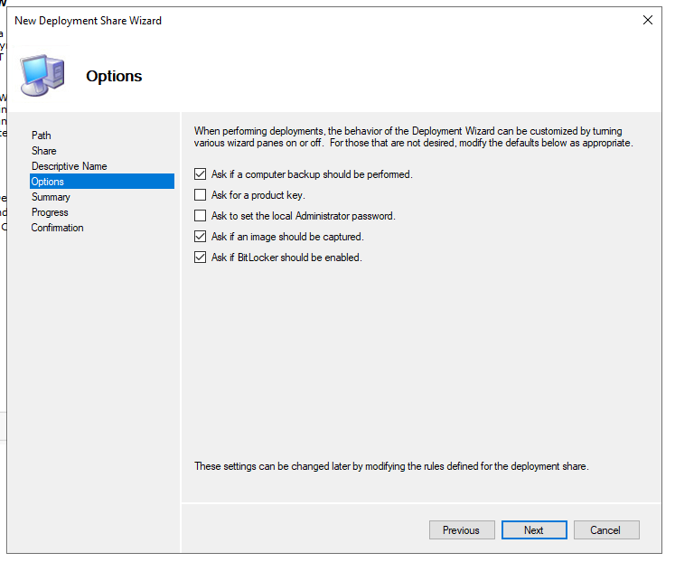

Zachytit (golden image) operační systém a vytvořit .wim soubor
Nabootovat PC z PE64.iso
Přidělit statickou IP adresu (případně nechat DHCP udělat práci za nás)
netsh int ipv4 set address "Ethernet" static 192.168.80.69 255.255.255.0
Mapovat uložiště na sdíleném disku kam budeme posílat zachycený image
net use Z: \\192.168.80.3\Captures /user:MBLAB\Administrator <heslo>
Zachytit operační systém a vytvořit .wim soubor
dism /Capture-Image /ImageFile:Z:\GoldImage.wim /CaptureDir:C:\ /name:"GoldImage"

Konfigurace harddisku na novém PC
Nabootovat PC z PE64.iso
Postupně nakonfigurovat disk:
 | diskpart
 | list disk
 | select disk 0 |  |  |  |  |  |  |  |  |  | Vytvořit novou složku Operačního systému - Windows 10
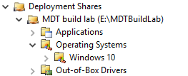
 | clean
 | create partition primary size=100
 | select partition
 | format fs=ntfs quick label=system
 | assign letter=f
 | active
 | create partition primary |  |  |  |  |  |  |  |  |  | Klinkout na složku Windows 10 - Import Operating System
 | select partition 2 |  |  |  |  |  |  |  |  |  |  | - OS type: Full set of source files
 | format fs=ntfs quick label=windows |  |  |  |  |  |  |  |  |  |  | - Source: F:\
 | assign letter=g |  |  |  |  |  |  |  |  |  |  | - Destination: W10Ent_x64
 | exit |  |  |  |  |  |  |  |  |  |  | - Potvrdit shrnutí
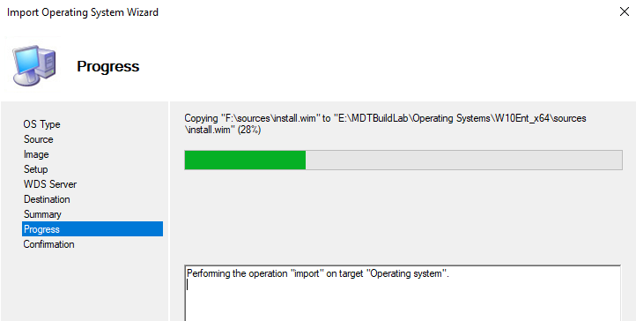
Aplikace zachyceného (gold image) OS do nového PC
dism /Apply-Image /ImageFile:Z:\GoldImage.wim /index:1 /ApplyDir:G:\

Aplikace bootovacího záznamu do nového PC
F:
bcdboot G:\Windows
- Případně když pracujeme s GPT a UEFI
bcdboot G:\Windows /s F: /f UEFI

Vytvořit install.wim soubor pro WDS |  |  |  |  |  |  |  |  |  |  | Vytvořte Task Sequence odkazující na operační systém, který byl importován
- Mountnout Windows10.iso -> zkopírovat soubor Install.esd |  |  |  |  |  |  |  |  |  |  | Kliknout New Task Sequence a pokračovat přes wizard:
dism /Get-WimInfo /WimFile:Windows10Install.esd |  |  |  |  | zjistíme jaké verze Windows máme k dispozici, zaznamenat si číslo Indexu !!! |  |  |  |  |  |  | - Task sequence ID: REFW10X64-001
dism /export-image /SourceImageFile:Windows10Install.esd /SourceIndex:5 /DestinationImageFile:C:\naseWimSlozka\Win10-Pro.wim /Compress:max /CheckIntegrity |  |  |  |  |  |  |  |  |  |  |  | - Task sequence name: Windows 10 Enterprise x64 Default Image
- Přidat vytvořený install.wim soubor do Install Images |  |  |  |  |  |  |  |  |  |  |  | - Task sequence comments: Reference Build
 |  |  |  |  |  |  |  |  |  |  |  | - Template: Standard Client Task Sequence
Vytvořit boot.wim soubor pro WDS |  |  |  |  |  |  |  |  |  |  |  | - Select OS: Select Windows 10 Enterprise Evaluation in W10Ent_x64 install.wim
- Mountnout Windows.iso -> zkopírovat soubor boot.wim
- Přidat do Boot Images

 |  |  |  |  |  |  |  |  |  |  |  | - Specify Product Key: Do not specify a product key at this time
 |  |  |  |  |  |  |  |  |  |  |  | - Full Name: mblabTestUser
 |  |  |  |  |  |  |  |  |  |  |  | - Organization: mblab
 |  |  |  |  |  |  |  |  |  |  |  | - Internet Explorer home page: www.idontknow.com
 |  |  |  |  |  |  |  |  |  |  |  | - Admin password: Do not specify an Administrator password at this time
 |  |  |  |  |  |  |  |  |  |  |  | - Finish

 |  |  |  |  |  |  |  |  |  |  | Upravit pravidla Deployment Share - Kliknout pravým, pak Properties a Rules tab
 |  |  |  |  |  |  |  |  |  |  | Zkopírovat z | https://learn.microsoft.com/en-us/windows/deployment/windows-10-poc-mdt

 |  |  |  |  |  |  |  |  |  |  | Update Deployment Share (zabere cca 5-10 minut)

 |  |  |  |  |  |  |  |  |  |  | Boot the reference image
 |  |  |  |  |  |  |  |  |  |  | Spustit další VM - boot z vytvořeného Windows iso (LiteTouchPE_x64.iso)
 |  |  |  |  |  |  |  |  |  |  | Nechat spustit, nechat běžet (zabere zhruba cca 30 minut - 2 hodiny)

 |  |  |  |  |  |  |  |  |  |  | Úplně ke konci se nám poté uploudne file name REFW10X64-001.wim na file share,
 |  |  |  |  |  |  |  |  |  |  | který reprezentuje Windows 10 Enterprise custom image, který je aktualizovaný a prošel sysprep

 |  |  |  |  |  |  |  |  |  |  | Deploy a Windows 10 image using MDT
 |  |  |  |  |  |  |  |  |  |  | Otevřít Deployment Workbench
 |  |  |  |  |  |  |  |  |  |  | Nastavit New Deployment Share přes wizard:
 |  |  |  |  |  |  |  |  |  |  |  | - Deployment share path: E:\MDTProduction
 |  |  |  |  |  |  |  |  |  |  |  | - Share name: MDTProduction$
 |  |  |  |  |  |  |  |  |  |  |  | - Deployment share description: MDT Production
 |  |  |  |  |  |  |  |  |  |  |  | - Zvolit možnosti deployment wizard, lze upravit později
 |  |  |  |  |  |  |  |  |  |  |  | - Potvrdit shrnutí

 |  |  |  |  |  |  |  |  |  |  | Kliknout New Task Sequence a pokračovat přes wizard:
 |  |  |  |  |  |  |  |  |  |  |  | - Task sequence ID: W10-X64-001
 |  |  |  |  |  |  |  |  |  |  |  | - Task sequence name: Windows 10 Enterprise x64 Custom Image
 |  |  |  |  |  |  |  |  |  |  |  | - Task sequence comments: Production Image
 |  |  |  |  |  |  |  |  |  |  |  | - Template: Standard Client Task Sequence
 |  |  |  |  |  |  |  |  |  |  |  | - Select OS: Select Windows 10 Enterprise x64 Custom Image
 |  |  |  |  |  |  |  |  |  |  |  | - Specify Product Key: Do not specify a product key at this time
 |  |  |  |  |  |  |  |  |  |  |  | - Full Name: mblabTestUser
 |  |  |  |  |  |  |  |  |  |  |  | - Organization: mblab
 |  |  |  |  |  |  |  |  |  |  |  | - Internet Explorer home page: www.idontknow.com
 |  |  |  |  |  |  |  |  |  |  |  | - Admin password: <password>
 |  |  |  |  |  |  |  |  |  |  |  | - Finish

 |  |  |  |  |  |  |  |  |  |  | copy-item "C:\Program Files\Microsoft Deployment Toolkit\Templates\Bootstrap.ini" E:\MDTProduction\Control\Bootstrap.ini -Force
 |  |  |  |  |  |  |  |  |  |  | copy-item "C:\Program Files\Microsoft Deployment Toolkit\Templates\CustomSettings.ini" E:\MDTProduction\Control\CustomSettings.ini -Force

 |  |  |  |  |  |  |  |  |  |  | Upravit pravidla Deployment Share - Kliknout pravým, pak Properties a Rules tab
 |  |  |  |  |  |  |  |  |  |  | Zkopírovat z | https://learn.microsoft.com/en-us/windows/deployment/windows-10-poc-mdt

 |  |  |  |  |  |  |  |  |  |  | Update Deployment Share (zabere cca 5-10 minut)

 |  |  |  |  |  |  |  |  |  |  | Configurace Windows Deployment Services
 |  |  |  |  |  |  |  |  |  |  | WDSUTIL.exe /Verbose /Progress /Initialize-Server /Server:SRV1 /RemInst:"E:\RemoteInstall"
 |  |  |  |  |  |  |  |  |  |  | WDSUTIL.exe /Set-Server /AnswerClients:All

 |  |  |  |  |  |  |  |  |  |  | Kliknout pravým na Boot images - Add Boot Image
 |  |  |  |  |  |  |  |  |  |  | Přidat E:\MDTProduction\Boot\LiteTouchPE_x64.wim

 |  |  |  |  |  |  |  |  |  |  | - Nový klient může být nabootován přes PXE

Migrace uživatelských dat

Migrace z předešlých verzí Windows

Strategie migrace
Během procesu migrace uživatelských dat provádíte následující procedury na vysoké úrovni:
- Ověřte, že všechny existující požadované aplikace fungují ve Windows 10
- Ujistěte se, že je na novém počítači uživatele nainstalováno příslušné vydání systému Windows 10
- Na novém počítači nainstalujte požadované aplikace
- Zálohujte datové soubory a nastavení uživatele ze starého počítače pomocí nástroje USMT (User State Migration Tool)
- Obnovte datové soubory a nastavení uživatele na novém počítači pomocí USMT

Side-by-Side migration |  |  |  |  |  |  | Wipe-and-Load migration
- V tomto scénáři jsou zdrojovým a cílovým počítačem pro upgrade různé počítače |  |  |  |  |  |  | - V tomto scénáři jsou zdrojový a cílový počítač stejný
- Nainstalujete nový počítač s Windows 10 a poté migrujete data a |  |  |  |  |  |  | - Zálohujete uživatelská data a nastavení do externího umístění a poté
většinu uživatelských nastavení ze staršího operačního systému do |  |  |  |  |  |  | nainstalujete Windows 10 do stávajícího počítače uživatele.
nového počítače |  |  |  |  |  |  | Poté obnovíte uživatelská data a nastavení

 |  |  | Vytvořte externí přechodné úložiště, jako je složka sdílená souborovým serverem nebo externí pevný disk, pro ukládání uživatelských dat a nastavení

 |  |  | Toto úložiště musí být přístupné ze zdrojového i cílového počítače

- Pomocí USMT shromážděte uživatelská data a nastavení ze zdrojového počítače a |  |  |  |  |  |  | - Pomocí USMT shromážděte uživatelská data a nastavení ze zdrojového počítače a
uložte je do externího meziúložiště |  |  |  |  |  |  | uložte je do externího meziúložiště
- Použijte USMT ke shromažďování dat a nastavení uživatele z externího zařízení |  |  |  |  |  |  | - Nainstalujte Windows 10 na existujícím počítači
meziúložiště a nainstalujte je do cílového počítače |  |  |  |  |  |  | - Použijte USMT ke shromažďování dat a nastavení uživatele z externího zařízení
 |  |  |  |  |  |  | meziúložiště a nainstalujte je do cílového počítače
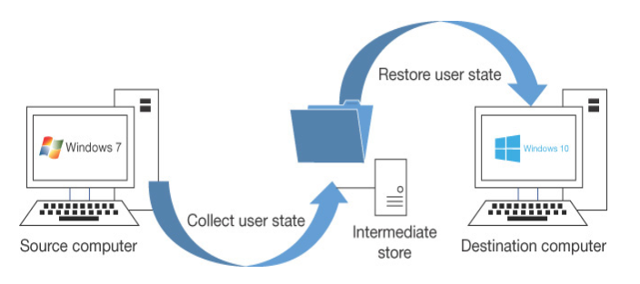
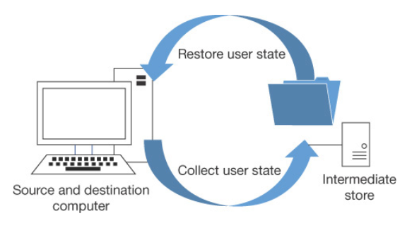

User State Migration
- Při výměně nebo obnově počítačů ve velkém měřítku může být ztráta produktivity uživatelů značná
- V tomto scénáři můžete použít USMT verze 10, která je k dispozici jako součást Windows ADK |  |  |  |  |  |  |  |  |  |  |  | USMT je sbírka následujících tří nástrojů příkazového řádku, které lze naprogramovat pro efektivní a
 |  |  |  |  |  |  |  |  |  |  |  | bezpečné zachycení a migraci dat; je určen pro provádění rozsáhlých automatizovaných nasazení:
Migrace stavu uživatele se provádí ve dvou fázích takto:
1. Nastavení a data jsou zachycena (shromážděna) ze zdrojového počítače a uložena v zabezpečeném úložišti migrace pomocí nástroje ScanState.exe |  |  |  |  |  |  |  |  |  |  |  | - ScanState.exe
2. Zachycená nastavení a data se obnoví v cílovém počítači pomocí nástroje LoadState.exe |  |  |  |  |  |  |  |  |  |  |  | - LoadState.exe
 |  |  |  |  |  |  |  |  |  |  |  | - UsmtUtils.exe

Typy dat, které může USMT zachytit a migrovat: |  |  |  |  |  |  | Následující nastavení se při použití USMT nepřenesou: |  |  |  |  | Component |  | Description
 |  |  |  |  |  |  |  |  |  |  |  | ScanState |  | - Prohledá zdrojový počítač a shromáždí soubory a
Data type |  | Example |  | Description |  |  | - Místní tiskárny, nastavení související s hardwarem |  |  |  |  |  |  | nastavení a zapíše je do úložiště migrace
User data |  | Documents, video, music, pictures, desktop files, Start menu, Quick Launch settings, and Favourites |  | Složky z každého uživatelského profilu |  |  | - Ovladače zařízení |  |  |  |  |  |  | - Výchozí kompresi můžete vypnout volbou /nocompress
 |  |  |  |  |  |  | - Hesla
 |  |  |  |  |  |  | - Přizpůsobené ikony pro zkratky |  |  |  |  | LoadState |  | - Migruje soubory a nastavení z úložiště migrace do
 |  |  |  |  |  |  | - Oprávnění ke sdílené složce |  |  |  |  |  |  | cílového počítače
 |  |  |  |  |  |  | - Soubory a nastavení, pokud mají operační systémy
 |  | Shared Documents, Shared Video, Shared Music, Shared Desktop files, Shared Pictures, Shared Start menu, and Shared Favourites |  | Složky z Věřejného profilu |  |  | nainstalované různé jazyky |  |  |  |  | UsmtUtils |  | - Komprimuje, šifruje a ověřuje soubory úložiště migrace

 |  |  |  |  |  |  | Postup migrace |  |  |  |  | Migration XML files |  | - Soubory MigApp.xml, MigUser.xml nebo MigDocs.xml a
 |  |  |  |  |  |  | - Ujistěte se, že máte zálohu zdrojového počítače |  |  |  |  |  |  | vlastní soubory XML, které USMT používá ke konfiguraci
 |  | File |  | USMT prohledává pevné disky a shromažďuje soubory, které mají jakoukoli příponu názvu souboru, která je definována v konfiguračním souboru XML. |  |  |  |  |  |  |  |  |  | procesu
 |  |  |  |  |  |  | ScanState \\remotelocation\migration\mystore
 |  |  |  |  |  |  | /config:config.xml / i:migdocs.xml |  |  |  |  | Config.xml |  | - Používá se s /genconfig k vyloučení dat z migrace
 |  |  |  |  |  |  | /i:migapp.xml /v:13 /l:scan.log

 |  |  |  |  |  |  | - Spusťte UsmtUtils s přepínačem /verify, abyste zajistili, že úložiště |  |  |  |  | Component manifests |  | - Řídí, která nastavení operačního systému se mají migrovat.
 |  |  |  |  |  |  | migrace není poškozeno |  |  |  |  |  |  | - Ty jsou specifické pro operační systém a nelze je upravovat.
 |  | Access control lists (ACLs) |  | USMT může migrovat ACL pro specifické soubory a složky
 |  |  |  |  |  |  | UsmtUtils /verify
 |  |  |  |  |  |  | C:\mystore\storename.img

 |  |  |  |  |  |  | - Na cílovém počítači nainstalujte operační systém, |  |  |  |  | Můžete si vybrat, která data budou zachycována, a tato nastavení budou uložena v migračních
Operating system components |  | Mapped network drives, network printers, folder options, users' personal certificates, and Internet Explorer settings |  | USMT migruje většinu standardních nastavení operačního systému |  |  | nainstalujte všechny aplikace, které byly na zdrojovém počítači |  |  |  |  | souborech XML následovně:

 |  |  |  |  |  |  | LoadState \\remotelocation\migration\mystore |  |  |  |  | - MigApp.xml
 |  |  |  |  |  |  | /config:config.xml / i:migdocs.xml |  |  |  |  | - MigDocs.xml
 |  |  |  |  |  |  | /i:migapp.xml /v:13 /l:load.log |  |  |  |  | - MigUser.xml
Supported applications settings |  | Microsoft Office, Skype, Google Chrome, Adobe Acrobat Reader, Apple iTunes, and more |  | USMT migruje nastavení pro mnoho aplikací, které lze zadat v souboru MigApp.xml. |  |  |  |  |  |  |  | - Vlastní soubory XML, které můžete vytvořit
 |  |  |  |  |  |  | - Restartujte zařízení a ověřte, zda se některá nastavení nezměnila.

 |  |  |  | Verze každé aplikace se musí na zdrojovém a cílovém počítači shodovat.

 |  |  |  | S Microsoft Office umožňuje USMT migraci nastavení z dřívější verze aplikace Office.

Post-Installation Configurations

Microsoft Edge browser |  |  |  |  |  |  |  | Windows Desktop
- Chromium-based web browser |  |  |  |  |  |  |  | - Start settings
- Collections; a group of webpages
- Extensions |  |  |  |  |  |  |  |  | PowerShell
- Sync settings (profile) |  |  |  |  |  |  |  |  | Export-StartLayout -Path C:\MyStartLayout.xml |  |  |  | export rozložení Start

Policies setup in endpoint manager -> devices -> config profiles -> create profile |  |  |  |  |  |  |  |  | - Lze exportované rozložení aplikovat přes Group Policy
 | Windows 10 and later -> Templates -> Administrative Templates |  |  |  |  |  |  |  | Group Policy -> User Configuration -> Policies -> Administrative Templates -> Start Menu and Taskbar - Start Layout
 |  | Create
 |  |  | Name: Microsoft Edge |  |  |  |  |  | Pro umožnění modifikace Start menu uživatelem, upravit následující část XML exportováného souboru:
 |  |  |  |  |  |  |  |  | <DefaultLayoutOverride
- Support Kiosk mode |  |  |  |  |  |  |  |  | LayoutCustomizationRestrictionType="OnlySpecifiedGroups">
 | - Full-screen digital signage and interactive display
 | - InPrivate public browsing (limited features) |  |  |  |  |  |  | - Taskbar
 |  |  |  |  |  |  |  |  | Pro umožnění modifikace Taskbaru, upravit následující část XML exportováného souboru:
- IE mode (možnost otevírat stránky dělané na Internet Explorer v Edge - zpětná kompatibilita) |  |  |  |  |  |  |  |  | - Zjistit AppUserModelID (AUMID) nebo DesktopApplicationLinkPath z Exportováného XML souboru
Group Policy -> Computer Configuration -> Policies -> Administrative Templates -> Microsoft Edge |  |  |  |  |  |  |  |  | <CustomTaskbarLayoutCollection> |  |  | sekce | příklad
Configure Internet Explorer integration - Enabled - Internet Explorer mode |  |  |  |  |  |  |  |  | Add xmlns:taskbar="http://schemas.microsoft.com/Start/2014/TaskbarLayout" to the first line of the file, before the closing >
 | - Zvolte, které stránky se mají zobrazit v IE mode, pomocí souboru sites.xml |  |  |  |  |  |  |  | Use <taskbar:UWA> and AUMID to pin Universal Windows Platform apps
 | - Souboru musí obsahovat stránky s elementem <open-in>IE11</open-in> |  |  |  |  |  |  |  | Use <taskbar:DesktopApp> and Desktop Application Link Path to pin desktop applications
 | - Zvolit lokaci souboru, doporočuje se HTTPS lokace (např. https://iemode/sites.xml)

Mobility settings
- Power plans |  |  |  |  |  |  |  | Activation
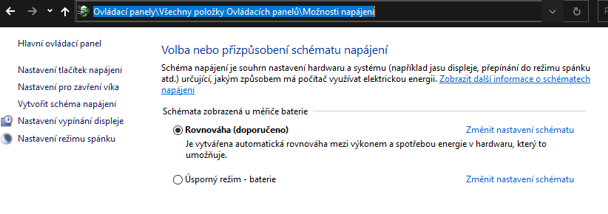
 |  |  |  |  |  |  |  | Metody aktivace |  |  |  |  | Microsoft Volume Activation
 |  |  |  |  |  |  |  | - Product Key
 |  |  |  |  |  |  |  |  | XXXXX-XXXXX-XXXXX-XXXXX-XXXXX |  |  |  | Key Management Service (KMS)
 |  |  |  |  |  |  |  |  |  |  |  |  | - Windows Server service role
 |  |  |  |  |  |  |  | - Digital License |  |  |  |  | - Minimum 25 client devices
 |  |  |  |  |  |  |  |  | - Spojeno s Microsoft účtem |  |  |  | - Five or more servers

 |  |  |  |  |  |  |  | - Retail |  |  |  |  | Active Directory-based activation
 |  |  |  |  |  |  |  |  | - Obsahuje unikátní product key v balení |  |  |  | - Only domain members
 | PowerShell |  |  |  |  |  |  |  |  |  |  |  | - Must remain part of the domain
 | powercfg |  |  |  |  |  |  | - Digital copy
 | powercfg /list |  |  | seznam power plans |  |  |  |  | - Retail's website |  |  |  | Multiple Activation Key (MAK)
 | powercfg export c:\myplan.pow a0335178-6864*** |  |  |  |  | export power plans, import na jiný PC |  |  |  |  |  |  | - Activate a specific number of devices
 | powercfg /batteryreport |  |  | battery report |  |  |  | - OEM |  |  |  |  | - One-time activation
 |  |  |  |  |  |  |  |  | - Předinstalováno, obsahuje product key
- Power policies |  |  |  |  |  |  |  |  |  |  |  |  | Activating Virtual Machines
 | Local Group Policies -> Windows Configuration -> Administrative Templates -> System -> Power Management
 |  |  |  |  |  |  |  | PowerShell |  |  |  |  | Inherited Activation
- Mobility center |  |  |  |  |  |  |  | slmgr -dli |  | info |  |  | - Minimum Windows 10 version 1803 and later
 | - Kolekce nastavení týkající se mobilního zařízení |  |  |  |  |  |  | slmgr /ipk **** |  | přidat key |  |  | - Host must be activated using Windows 10 E3/E5 or A3/A5 license
 |  |  |  |  |  |  |  | slmgr /ato |  | aktivace |  |  | - Windows 10 VMs inherit the activation state of most
- Presentation settings
 | - Nastavit, jak se má zařízení chovat při přezentaci
 |  |  |  |  |  |  |  |  |  |  |  |  | Troubleshooting Activation

 |  |  |  |  |  |  |  |  |  |  |  |  | Activation troubleshooter
Printers and External devices |  |  |  |  |  |  |  |  |  |  |  |  | No grace period
 |  |  |  |  |  |  |  |  |  |  |  |  | Volume license
- Device drivers |  |  |  |  |  |  |  |  |  |  |  |  | - Devices must refresh activation
 | - Manufactures submit drivers to Microsoft catalog for testing |  |  |  |  |  |  |  |  |  |  |  | - Ensure network connectivity
 | - Windows Update checks the catalog and automatically download and install drivers |  |  |  |  |  |  |  |  |  |  |  | - Sign on to device using work credentials
 |  |  |  |  |  |  |  |  |  |  |  |  | - KMS must refresh once every 180 days
 | Device manager |  |  |  |  |  |  |  |  |  |  |  | - Active Directory-based checks in periodically

- Printers
 | Print Managment
 | - Allows me to act as a print server

 | Control panel - Devices and Printers

 | PowerShell
 | Get-command -Module PrintManagement
 | Get-Printer

Microsoft Store |  |  |  | Microsoft Store for Business |  |  |  |  |  |  |  | Application Settings

 |  | Buy with Microsoft account | | | Buy with Azure AD account |  |  |  |  |  |  |  | Universal Windows apps |  |  | vs. | Desktop apps
 |  | Each user purchases their own license | | | Administrators can purchase multiple licenses
 |  | Universal Windows apps only | | | Universal Windows apps, desktop apps, and Android apps
 |  | Available in all Windows 10 editions | | | Available only in Windows 10 Pro, Enterprise, and Education editions

 | Manage Microsoft Store and Microsoft Store for Business
 | Group Policy -> Computer Configuration -> Administrative Templates -> Windows components -> Store

Services

Local Service

Network Service

Local System

Devices and data
Manage Users, Groups and Devices

Manage local users |  |  |  |  |  |  | Manage local groups

- Local accounts are stored in local security account database |  |  |  |  |  |  | - Změny členství se projeví po přihlášení/odhlášení

Default accounts: |  |  |  |  |  |  | Default groups:

Administrator

Default account
 |  |  |  |  |  |  | Remote Desktop Users

Guest account

Local account
 |  |  |  |  |  |  | Special identity groups:
Help assistant account |  |  |  |  |  |  | - System managed groups
 |  |  |  |  |  |  | - Dynamic groups, we do not manage these

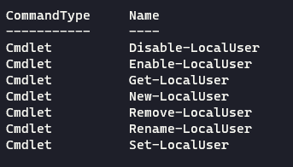
 | PowerShell |  |  |  |  |  | Everyone
 | Get-command *localuser*
 |  |  |  |  |  |  | Authenticated Users

 |  |  |  |  |  |  | Terminal server groups
 |  |  |  |  |  |  | - Remotely connected

 |  |  |  |  |  |  | Interactive logon
 |  |  |  |  |  |  | - Physicaly loged users

 | $password = Read-Host -AsSecureString |  | vytvořit heslo v proměnné |  |  |  | System account
 | ***********
 | New-LocalUser -Password $password -Name "Mike" -FullName "Mike Tyson" -Description "I do not know" |  |  |  |  |  | Batched
 |  |  | vytvořit lokální účet |  |  |  | - Runs bat files

 |  |  |  |  |  |  | Anonymous users groups

Manage objects in ADDS |  |  |  |  |  |  | Manage objects in Azure AD

- Active Directory Domain Service, centralized management |  |  |  |  |  |  | - Azure Active Directory, cloud management for objects
- Objects can represents computers, users |  |  |  |  |  |  | - Synced accounts were made on on-premise ADDS, cannot make changes in AAD
- Apply settings to objects |  |  |  |  |  |  | - Not synced accounts were made in AAD, can make changes

- Manage ADDS with RSAT remotely |  |  |  |  |  |  | Hybrid Azure AD joined - device from on-premise synced
 |  |  |  |  |  |  | Azure AD registred - BYOD, personal owned devices
 |  |  |  |  |  |  | Azure AD joined - device from AAD, company owned devices

Sign-in options

Microsoft account
- Not stored locally, can login to multiple devices
- Synced settings
- Can be linked with local account

 | Multi-factor Authenticator

Manage Windows Security

Windows Security App |  |  | User Account Control (UAC) |  |  |  |  |  | Windows Defender Firewall

- Virus and threat protection |  |  | Various layers of protection |  |  |  |  |  | - Block or allow network traffic
- Account protection |  |  | - UAC prompt |  |  |  |  |  | - Based on properties of that traffic
- Firewall and network protection |  |  | - File and registry redirection |  |  |  |  |  | - Filter traffic
- App and browser control |  |  | - Installer detection |  |  |  |  |  | - Implement authentication
- Device performance and health |  |  | - ActiveX installer service |  |  |  |  |  | - Apply encryption
- Family options |  |  | - Secure Desktop
 |  |  | - Application Information Services
 |  |  |  | - Cannot identify need to escalate without service
 |  |  |  | - If service is not running, access is denied
 |  |  | Two user types
 |  |  |  | Standard
 |  |  |  | - Few privileges
 |  |  |  | - Limited ability to change system
 |  |  |  | - Operating with least privilege
 |  |  |  | Administrator
 |  |  |  | - Change all permissions
 |  |  |  | - All Windows permissions
 |  |  |  | - Issued two tokens when signed on as administrator
 |  |  | Elevation prompt
 |  |  |  | Prompt for Consent
 |  |  |  | - Administrators in Admin Approval Mode
 |  |  |  | - Permit / Deny prompt
 |  |  |  | - Uses second token, issued at sign in
 |  |  |  | - Temporary escalation
 |  |  |  | Prompt for Credentials
 |  |  |  | - Non-admins must provide admin credentials
 |  |  |  | - Temporary escalation
 |  |  | Configure UAC settings
 |  |  | Group Policy -> Computer Configuration -> Windows Settings -> Security Settings -> Local Policies -> Security Options

Encrypting File System (EFS) |  |  |  |  | BitLocker |  |  |  | Microsoft Defender Antivirus

- Built in to NTFS |  |  |  |  | - Encrypts the entire drive |  |  |  | - Built into Windows 10
- Allow only authorized access |  |  |  |  | - TPM 1.2 or 2.0 |  |  |  | - Compatible with Hyper-V
- Applied at the file or folder level |  |  |  |  | - Can be enabled to use USB without TPM |  |  |  | - Uses antivirus definition files
- Transparent |  |  |  |  | Requirements |  |  |  | Scan types
Managing EFS |  |  |  |  | - Windows 10 Pro, Enterprise, Education |  |  |  |  | Quick
- Enabled by default |  |  |  |  | - Two partitions (will create them if not) |  |  |  |  | - Scan commonly infected areas
- Can use self-signed certificates |  |  |  |  |  |  |  |  |  | Full
- Musk backup encryption keys |  |  |  |  | BitLocker to Go |  |  |  |  | - Scan all files and running apps
- Implement Data Recovery Agent (DRA) |  |  |  |  |  |  |  |  |  | Custom
Data Recovery Agent |  |  |  |  | - Removable USB drives |  |  |  |  | - Scan specific drives or folders
- Issued certificate for file recovery |  |  |  |  | - Does not require TPM |  |  |  |  | Windows Defender Offline scan
- Assigned through policy |  |  |  |  | - Enable through file explorer |  |  |  |  | - Requires reboot
- Added as authorized user to all encrypted files |  |  |  |  |  |  |  |  |  | - Takes ~15 minutes
- Allows recovery of files in the event a key is lost |  |  |  |  |  |  |  |  |  | - Scan without starting Window
- Only recover files created after DRA assignment
- Update with cipher /u after DRA change |  |  |  |  | PowerShell |  |  |  | PowerShell
 |  |  |  |  | manage-bde |  | powershell command for BitLocker |  | Get-Command -Module defender
PowerShell |  |  |  |  |  | -status
cipher /r:dra |  | create cert for DRA to recover
***********
.CER (cert) + .PFX (private key)
- local security policy
- public key policies
 | - EFS
 | - Add Recovery agent
 |  | dra file
gpupdate /froce

- new file
- properties
 | - Advanced atributes
 |  | - Encrypt contents to secure data

Core Isolation, Secure Boot, and TPM

Core Isolation
Memory integrity
 | - Must have hardware virtualization enabled in your systems UEFI or BIOS

Trusted platform module (TPM)
Cryptographic module
Provides capabilities for many security features
 | - BitLocker
 | - Credential Guard
 | - Virtual Smart Card

Secure Boot
Must be enabled in UEFI
Protect against rootkits
Verifies bootloader signature

Manage Data

Configure NTFS permissions |  |  |  |  |  |  |  | Configure Share permissions
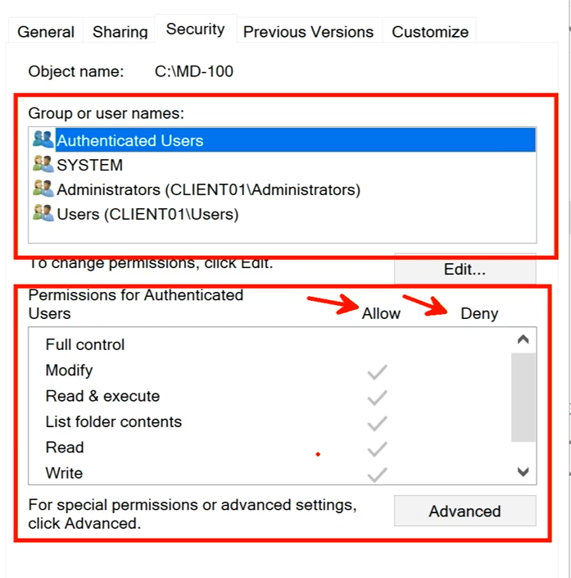

Cmd
icacls

